상품제안서
[비빅스] 3.0 SSD 외장하드 | 상품코드: F17785

 |  |  |  |  |  |  | 02-412-0044 | www.easy1.co.kr
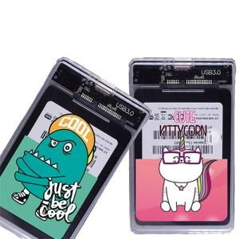

【상세/제작정보】 | <p>*인쇄는 케이스에 단면만 가능합니다*</p>

【인쇄/포장옵션】 | 풀칼라 / 포장지포장

【공급단가】 | 수량 | 30~ | 50~ | 100~ | 500~ | 1,000~
*VAT별도 | 128G | 44,370원 | 43,660원 | 42,600원 | 41,530원 | 40,820원
 | 240G | 65,000원 | 63,960원 | 62,400원 | 60,840원 | 59,800원
 | 480G | 100,000원 | 98,400원 | 96,000원 | 93,600원 | 92,000원

【상품 URL】 | https://easy1.co.kr:443/src/goods_detail.php?gdno=17785

